Sheet1
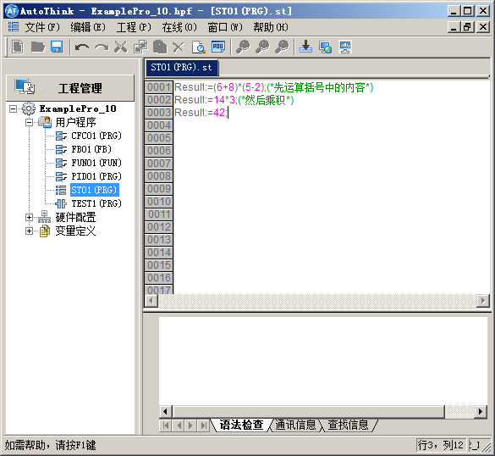

3243244444444444444444324324444444444444444432432444444444444444443243244444444444444444

